상품제안서
나빌레라 붉은 말 자개키링 키홀더 가방악세서리 | 상품코드: S46847

 |  |  |  |  |  |  | 02-713-8555 | www.synergygift.co.kr
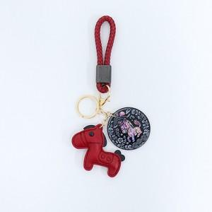

【상세/제작정보】

【인쇄/포장옵션】 | 실크 / 포장지포장

【공급단가】 | 수량 | 30~ | 100~ | 500~ | 1,000~ | 2,000~
*VAT별도 | 단가 | 19,200원 | 18,450원 | 17,550원 | 17,100원 | 16,800원

【상품 URL】 | https://www.synergygift.co.kr:443/src/goods_detail.php?gdno=46847

